Påmeldingsskjema
Påmeldingsskjema Bamsecup |  |  | 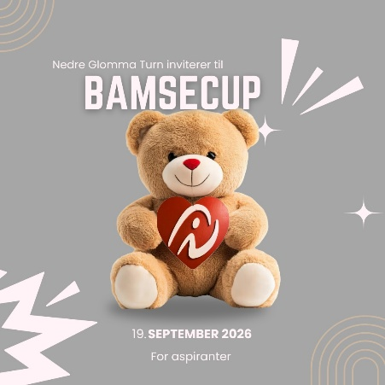
Dato: 19 september 2026
Sted: Nedre Glomma Turnforening, Tomteveien 25, 1618 Fredrikstad

Klubb:
Kontaktperson:
Epost:
Telefon:
Mailmottager av faktura (dersom annen enn over):
Navn på dommer/e:
Epost til dommer/e:

Navn på gymnast/trener | Fødselsår | Aspirant 6-10 år | Har gymnast musikk i frittstående? JA/NEI | Lunsj lørdag | Bekrefter at klubben har innhentet samtykke på bilde og videotaking av påmeldt gymnast (sett kryss) | Ønsker å reservere seg mot foto/video (sett kryss på påmeldt gymnast) | Andre merknader, evt. allergener.
Eks: Kari Hansen | 2017 | x | Ja | x | x |  | Kjører ikke bom

Legg til flere linjer om det trengs
Trenere - lunsj:

Oppgjør
Hva | Sett inn: Antall gymnaster/trenere | À kroner | SUM
Startkontingent pr. deltaker |  | 450 | 0
Lunsj lørdag |  | 150 | 0
 | Sum totalt |  | 0

Fakturering i etterkant av påmelding.

Påmelding sendes til:
pamelding@nedreglommaturn.no
Innen: 30. august 2026

